INSTRUCTION
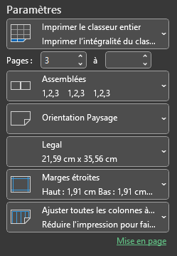
Comment utiliser le fichier :
1. Aller dans l'onglet concours
2. Modifier seulement le nom des concours
3. Procéder à la rentrée des données
Toutes les cellules grises ne devraient PAS être modifiées car elle contiennent des formules.
4.Évitez de remplir la dernière ligne de chaque tableau. Si il vous manque de lignes, sélectionnez la dernière ligne au complet (en cliquant sur le chiffre à gauche associé), faites clique-droit sur le chiffre de la ligne sélectionnez "Copier". Puis refaites clique-droit sur le chiffre de la même ligne et sélectionner "Insérer les cellules copiées". Comme ça les formules vont se suivre.

5. Pour masquer des lignes vides, sélectionnez les lignes au complet vides, faites clique-droit sur le chiffre de la ligne et sélectionner "Masquer".
Pour les afficher, faites le même procéder et cliquez sur "Afficher". Magie, ça fonctionne aussi avec les colonnes !
Je vous recommande de faire cette opération avant l'impression pour évitez d'imprimer un fichier avec plein de cellules vides
Également, comme le fichier est gros, je recommande de Masquer les colonnes des concours n'ayant pas encore eu lieu.
6. Pour imprimer le document en PDF, sélectionnez "Imprimer le classeur entier". Indiquez la page 3 dans la première case
Et indiquez la page max dans la deuxième case (ex: 5 ou plus)
S'assurer de sélectionner en dernier "Ajuster toute les colonnes à…"

